关系图
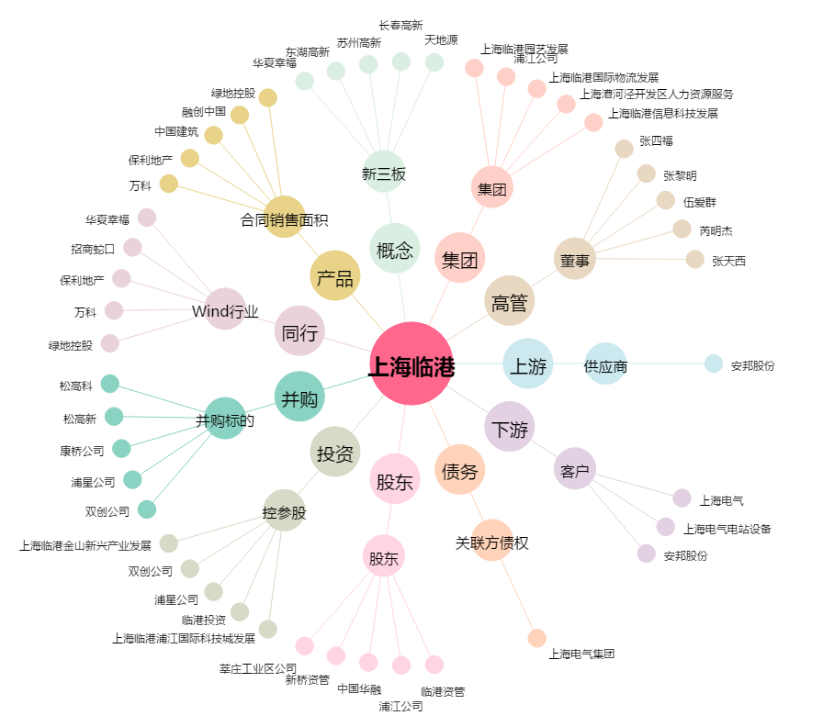
上海临港[600848.SH] - 关系概览图

